Hoja1
Norlisk | S | I | M
semana 1 | 200000 | 300 | 0
semana 2 | 200000 | 1500 | 300
semana 3 | 200000 | 5000 | 650

Kayerkan | S | I | M
semana 1 | 80000 | 10 | 0
semana 2 | 80000 | 700 | 120
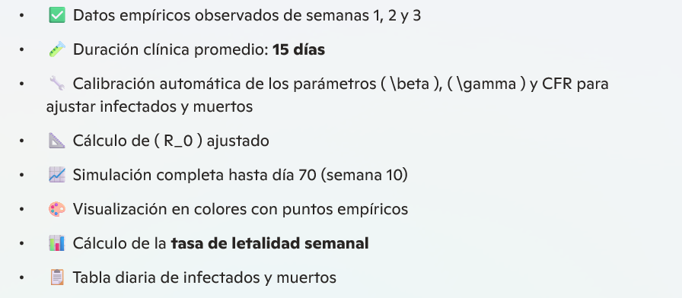
semana 3 | 80000 | 2300 | 1000

Dudinka | S | I | M
semana 1 | 60000 | 20 | 0
semana 2 | 60000 | 60 | 120
semana 3 | 60000 | 3000 | 900

Hoja2
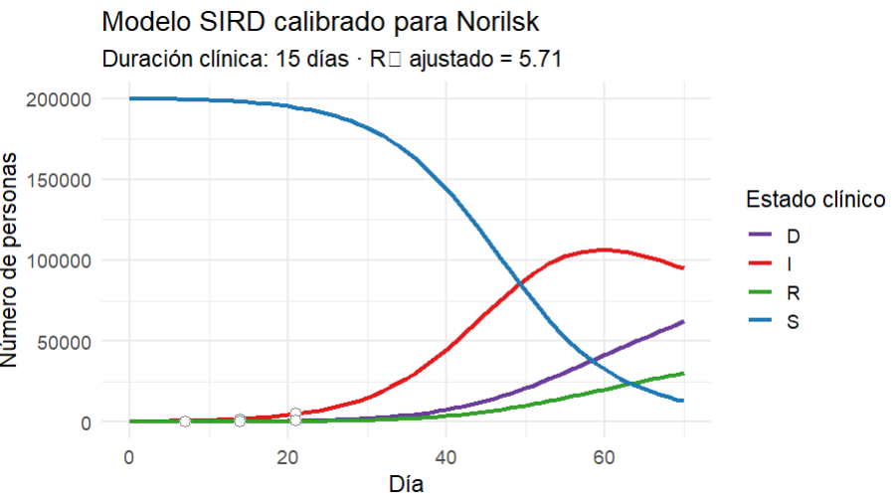
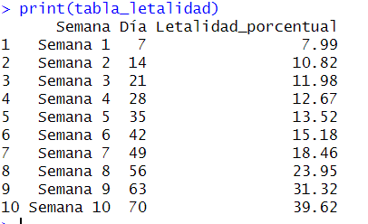

 | R0 | 5.71

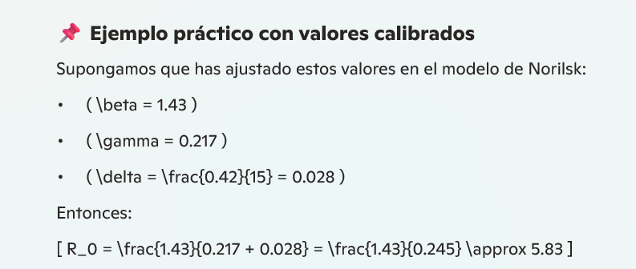

¿Qué significa?

Un ( R_0 ) de 5.83 indica que, en condiciones iniciales sin intervenciones, cada infectado contagiaría en promedio a casi 6 personas, lo que sugiere una epidemia de alta expansión.

Hoja3
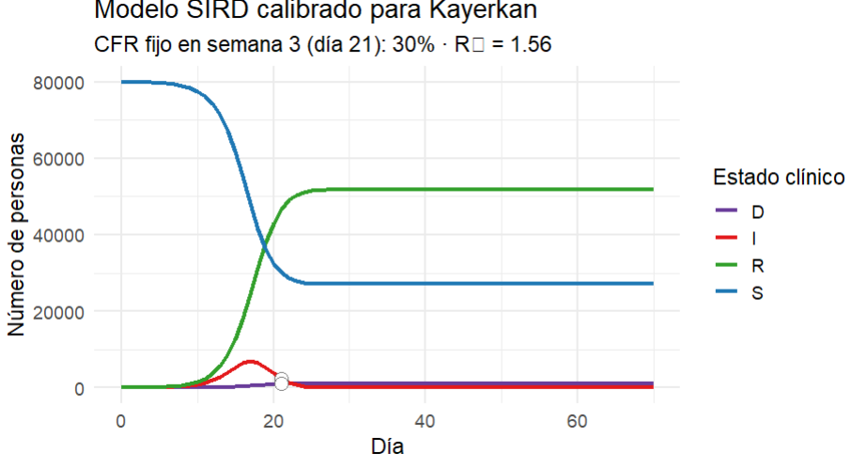

Hoja4
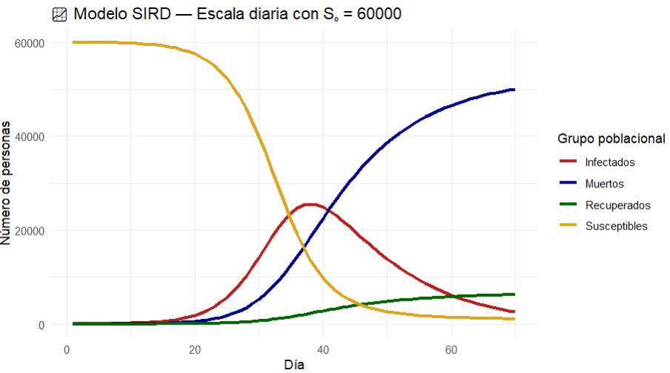

R0 | 4.036

